Contexto
Estudo do Perfil dos Clientes
Com a finalidade de entender melhor o perfil dos clientes para potencializar a venda de um produto de investimento, a área de
marketing criou uma campanha selecionando para realizar a oferta. A duração da campanha foi de 3 meses e abrangeu todo o Brasil.
Finalizada a campanha, o marketing disponibilizou a base de dados bank_marketing.xlsx e solicitou uma análise do perfil dos clientes à
área de Analytics. A expectativa é que esse estudo forneça informações suficientes para que as próximas campanhas sejam direcionadas
para o público mais propenso a comprar o produto de investimento.

Análises
Análise exploratória
Percentual de compras

Cliente comprou? | Qtd | Percentual de clientes
Não | 4905 | 50.66%
Sim | 4778 | 49.34%
Total Geral | 9683 | 100.00%

Faixa etária dos clientes
 | Qtd clientes | % de clientes | Perc. acumulado
18-27 | 843 | 8.7% | 8.7%
28-37 | 3705 | 38.3% | 47.0%
38-47 | 2408 | 24.9% | 71.8%
48-57 | 1710 | 17.7% | 89.5%
58-67 | 701 | 7.2% | 96.7%
68-77 | 223 | 2.3% | 99.0%
78-87 | 83 | 0.9% | 99.9%
88-97 | 10 | 0.1% | 100.0%

Idade | Qtd clientes | % de clientes | Perc. acumulado
18-27 | 843 | 8.7% | 8.7%
28-37 | 3705 | 38.3% | 47.0%
38-47 | 2408 | 24.9% | 71.8%
48-57 | 1710 | 17.7% | 89.5%
58-67 | 701 | 7.2% | 96.7%
68-77 | 223 | 2.3% | 99.0%
78-87 | 83 | 0.9% | 99.9%
88-97 | 10 | 0.1% | 100.0%
Total Geral | 9683 | 100.0%

Clientes por profissão
 | Qtd clientes | % de clientes | Perc. acumulado
Administrador | 3402 | 35.1% | 35.1%
Operário | 1621 | 16.7% | 51.9%
Técnico | 1582 | 16.3% | 68.2%
Serviços Gerais | 780 | 8.1% | 76.3%
Aposentado | 706 | 7.3% | 83.6%
Autônomo | 355 | 3.7% | 87.2%
Estudante | 344 | 3.6% | 90.8%
Desempregado | 317 | 3.3% | 94.1%
Empresário | 273 | 2.8% | 96.9%
Diarista | 240 | 2.5% | 99.3%
Desconhecido | 63 | 0.7% | 100.0%

Profissão | Qtd clientes | % de clientes | Perc. acumulado
Administrador | 3402 | 35.1% | 35.1%
Operário | 1621 | 16.7% | 51.9%
Técnico | 1582 | 16.3% | 68.2%
Serviços Gerais | 780 | 8.1% | 76.3%
Aposentado | 706 | 7.3% | 83.6%
Autônomo | 355 | 3.7% | 87.2%
Estudante | 344 | 3.6% | 90.8%
Desempregado | 317 | 3.3% | 94.1%
Empresário | 273 | 2.8% | 96.9%
Diarista | 240 | 2.5% | 99.3%
Desconhecido | 63 | 0.7% | 100.0%
Total Geral | 9683 | 100.0%

Clientes por estado civil

Estado civil | Qtd clientes
Solteiro | 3159
Casado | 5468
Divorciado | 1056
Total Geral | 9683

Clientes por formação

Formação | Qtd clientes | % de clientes
Fundamental | 1266 | 13.1%
Ensino Médio | 4718 | 48.7%
Ensino Superior | 3247 | 33.5%
Desconhecido | 452 | 4.7%
Total Geral | 9683 | 100.0%

% Clientes devedores

Situação | Qtd clientes | % Clientes
Não | 9618 | 99.3%
Sim | 65 | 0.7%
Total Geral | 9683 | 100.00%

Saldo da conta dos clientes
 | Qtd clientes | % de clientes | Perc. acumulado
1-1000 | 5659 | 58.4% | 58.4%
1001-2000 | 1599 | 16.5% | 75.0%
2001-3000 | 863 | 8.9% | 83.9%
3001-4000 | 500 | 5.2% | 89.0%
4001-5000 | 307 | 3.2% | 92.2%
5001-6000 | 207 | 2.1% | 94.3%
6001-7000 | 120 | 1.2% | 95.6%
7001-8000 | 104 | 1.1% | 96.7%
8001-9000 | 68 | 0.7% | 97.4%
9001-10000 | 44 | 0.5% | 97.8%
>10001 | 212 | 2.2% | 100.0%
Saldo em conta | Qtd clientes | % de clientes | Perc. acumulado
1-1000 | 5659 | 58.4% | 58.4%
1001-2000 | 1599 | 16.5% | 75.0%
2001-3000 | 863 | 8.9% | 83.9%
3001-4000 | 500 | 5.2% | 89.0%
4001-5000 | 307 | 3.2% | 92.2%
5001-6000 | 207 | 2.1% | 94.3%
6001-7000 | 120 | 1.2% | 95.6%
7001-8000 | 104 | 1.1% | 96.7%
8001-9000 | 68 | 0.7% | 97.4%
9001-10000 | 44 | 0.5% | 97.8%
>10001 | 212 | 2.2% | 100.0%
Total Geral | 9683 | 100.0%

Relatório
Relatório do perfil dos clientes

Insights
1. Somente 49,3% compraram o produto. A meta foi cumprida?
2. Qual o referencial histórico de compras?
3. Por que 50,7% não compraram o produto? valor alto? avaliações ruins?

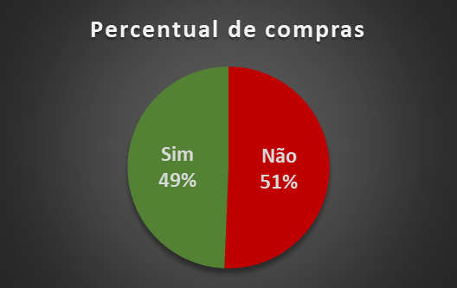

Idade
Insights
1. Faixa etária com maior número de clientes é de 28-37.
2. Foi utilizado o melhor método para agrupar as idades?
3. Quase 90% dos clientes têm até 57 anos de idade.

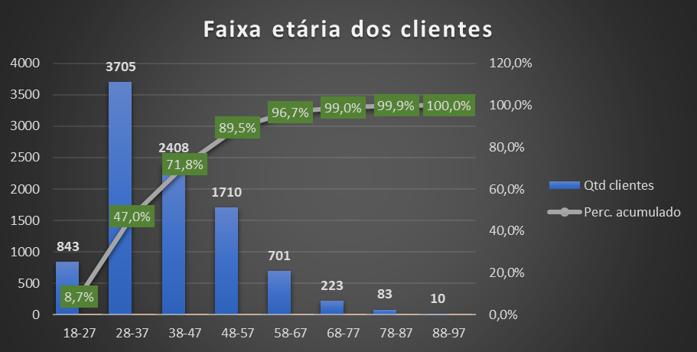

Profissão
Insights
1. A profissão administrador é a mais frequente entre clientes (35,1%)
2. As profissões de administrador (35,1%), operário (16,7%), técnico (16,3%)
somam quase 70% de todos os clientes.
3. Essas 3 áreas de atuação buscam mais pelo produto em questão? Por quê?
O que fazer para atrai-los mais?
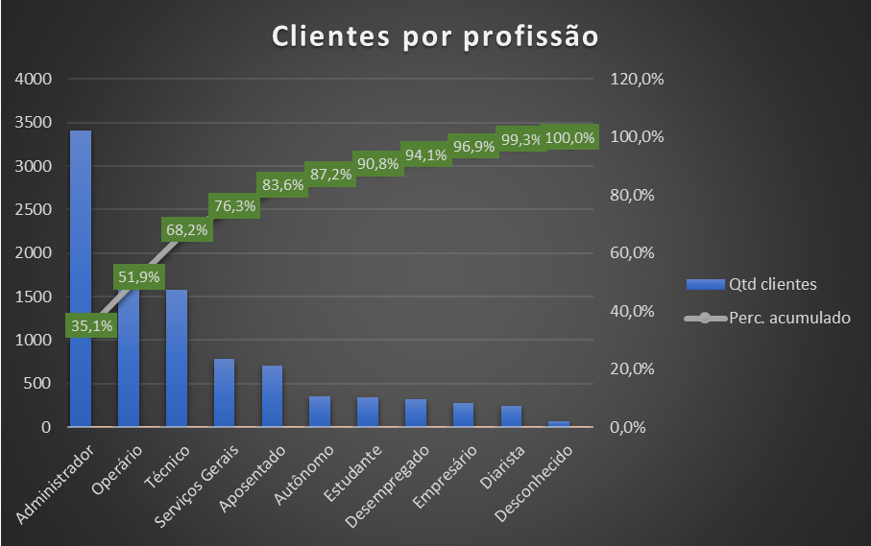

Estado civil
Insights
1. A maioria dos clientes são casados.
2. Acesso ao número de dependentes de cada cliente?
3. Estar casado requer investimentos e renda extra?

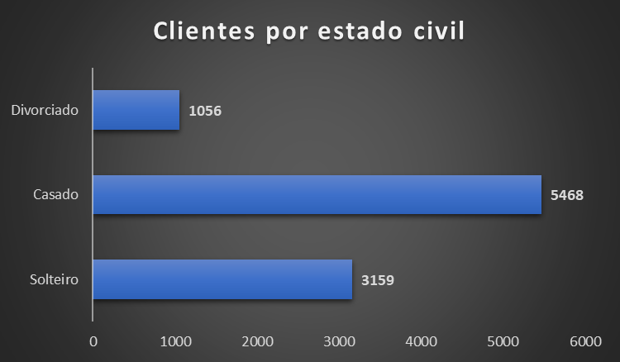

Formação
Insights
1. 48,7% dos clientes tem ensino médio
2. Por possuírem apenas ensino médio, existe uma necessidade de renda extra?

Clientes por formação
 | Qtd clientes | % de clientes
Fundamental | 1266 | 13.1%
Ensino Médio | 4718 | 48.7%
Ensino Superior | 3247 | 33.5%
Desconhecido | 452 | 4.7%

Situação
Insights
1. 99,3% dos clientes não são devedores
2. Qual o critério usado para selecionar os clientes da campanha?
3. Deveria não haver nenhum cliente devedor?

% Clientes devedores
 | Qtd clientes | % Clientes
Não | 9618 | 99.3%
Sim | 65 | 0.7%

Saldo em conta
Insights
1. 84% dos clientes têm até R$ 3.000,00 em conta
2. Qual as características do produto de investimento?

Saldo da conta dos clientes
 | Qtd clientes | % de clientes | Perc. acumulado
1-1000 | 5659 | 58.4% | 58.4%
1001-2000 | 1599 | 16.5% | 75.0%
2001-3000 | 863 | 8.9% | 83.9%
3001-4000 | 500 | 5.2% | 89.0%
4001-5000 | 307 | 3.2% | 92.2%
5001-6000 | 207 | 2.1% | 94.3%
6001-7000 | 120 | 1.2% | 95.6%
7001-8000 | 104 | 1.1% | 96.7%
8001-9000 | 68 | 0.7% | 97.4%
9001-10000 | 44 | 0.5% | 97.8%
>10001 | 212 | 2.2% | 100.0%

